1日目
 | 北１３０５ 本当に初めてのパソコン講座 第1回 担当松尾

≪配布資料≫
説明付きキーボード表
ローマ字かな対応表
入力練習「童謡・唱歌」
事前準備
 | ① | 電源OFF
 | ② | 「IT講習会・マウスの練習」のアイコンを確認
 | ③ | アイコン→自動整列のチェックを外す。
 | ④ | ペイント、ワードの画面を小さくしておく
 | ⑤ | 言語バーは画面右下に表示（タスクバーに入れない）
 | ⑥ | 「すべてのプログラム」のスクロールバーを真ん中に移動する（Microsoft Officeを表示）

 | 時刻 | 時間 | 頁 | 内 容 | 要 点
 | 13:30:00 | 15 |  | 館あいさつ | 講師紹介・自己紹介
 |  |  |  | 受講生自己紹介
 | 13:45:00 | 5 |  | はじめに | ・本当に初めてのパソコンの人を対象
 |  |  |  | 講座の注意点 | ・テキストを基本にして講座を進める
 |  |  |  |  | ・文字入力はローマ字でする
 |  |  |  |  | ・分からない時は手を挙げてサブ講師のサポートを受ける
 |  |  |  |  | ☆飲み物はパソコンのそばに置かない様に・・・
 |  |  |  | 講座説明 | プロジェクターで説明
 |  |  |  |  | 第1回パソコンの基礎・基本操作・文字入力
 |  |  |  |  | 第2回文字入力・文章を作成してみよう
 |  |  |  |  | 第３回インターネットを使ってみよう
 |  |  |  |  | 第４回メールを使ってみよう
 | 13:50:00 | 15 |  | ■第 １ 章■ パソコンを触ってみよう 簡単に説明をする
 |  |  |  | プロジェクターを使って説明 | 「パソコン」とは
 |  |  |  | STEP１ パソコンとは | ・パーソナルコンピューターの略で個人で使うことを目的に 作られ、頭文字をとり「PC」 と呼ばれる
 |  |  | 9 | 1 パソコンで何ができるの | インターネット、メール、文書作成、仕事で使う計算書など
 |  |  | 10 | 2 パソコンの種類を知ろう | デスクトップ型、ノート型、タブレット型、モバイルパソコンなど
 |  |  | 11 | 3 基本的な装置の名称と役割を覚えよう | ディスプレイ、キーボート、マウス、本体
 |  |  | 12 | 4 周辺機器を知ろう | プリンター、デジタルカメラ、スキャナ、USBメモリ
 |  |  | 13 | STEP2 Windows とは？
 |  |  |  | 1 Windowsって何？ | OS「基本ソフト」の説明
 |  |  | 14 | 2 ソフトウェアって何？ | アプリケーションソフト「応用ソフト」の説明
 | 14:05:00 | 5 | 15 | STEP３ パソコンを起動する
 |  |  |  | 1 パソコンを起動しよう | 電源を入れる
 |  |  | 16 | 2 デスクトップ画面を確認しよう | 各部の名称と役割を説明 アイコン、スタートボタン、タスクバー、言語バー
 | 14:10:00 | 10 | 17 | STEP4 マウスを操作する | デスクトップ場面でマウスの練習をする
 |  |  | 18 | 1 マウスの使い方を覚えよう | マウスの各部の名称、持ち方、使い方、動かすコツを説明
 |  |  |  |  | ・ポイント ・クリック ・右クリック ・ダブルクリック
 |  |  |  |  | ・ドラック・スクロールボタン
 | 14:20:00 | １０分 |  | 休 憩
 | 14:30:00 | 20 |  | 2ソリティアは省略 | P18～26は省略
 |  |  |  | マウスに慣れる | 「IT講習マウスの練習」ソフトを使いマウス操作の練習
 |  |  |  |  | ①クリックの計測 ②クリックの練習（入門編）
 |  |  |  |  | ③ダブルクリックの計測 ④ドラックの練習
 |  |  |  |  | IT講習会のアプリケーションソフトを閉じる
 |  |  | 31 | STEP6 パソコンの電源を切る | シャットダウンは講座最後にする
 |  |  | 27 | STEP5 デスクトップを変更する | P27～30は省略 （2回目で説明）
 |  |  |  | 1 デスクトップの背景を変更しよう
 | 14:50:00 | 20 |  | ■第 2 章■ ウインドウを操作してみよう
 |  |  | 33 | STEP1 アプリケーションソフトを起動する
 |  |  |  | アプリケーションソフトを起動しよう | ①スタート②すべてのプログラム
 |  |  |  |  | ③アクセサリ④ペイント（図の作成や編集をするソフト）
 |  |  |  |  | タスクバーに「ペイント」のボタンが表示されているか確認
 |  |  | 34 | STEP2 ウインドウを操作する
 |  |  |  | 1 ウインドウの各部の名称と役割 | ・タイトルバー
 |  |  |  |  | ・最小化 ・最大化 ・閉じるボタンの説明
 |  |  |  | 2 ウインドウのサイズを変更しよう
 |  |  |  | 1 ウインドウを最大化しよう
 |  |  |  | 2 ウインドウを復元しよう
 |  |  |  | 3 ウインドウを最小化しよう
 |  |  | 37 | 4 ボタンから復元しよう
 |  |  | 37 | 5 ウインドウを自由なサイズに 変更しよう | マウスポインターの形が変わる事を説明する
 |  |  | 40 | 3 ウインドウを移動しよう
 |  |  | 41 | タイトルバーを使ったウインドウのサイズ変更
 |  |  |  | ①最大化する場合 | ・タイトルバーをクリックし、ディスプレイの上の方に ゆっくり移動する
 |  |  |  | ②画面の半分のサイズにする場合 | ・タイトルバーをクリックし、左右に移動すると白い枠が 出てくる時、手を放す
 |  |  |  | STEP3 アプリケーションソフトを終了する
 |  |  |  | 1 アプリケーションソフトを終了しよう | 「ペイント」を×閉じるボタンをクリックする
 | 15:10:00 | 10 |  | ■第 3 章■ キーボードの操作に慣れよう
 |  |  | 45 | 1 Wordを起動しよう | ①スタート②すべてのプログラム③Microsofte Office
 |  |  |  |  | ④Microsoft Word2010→Wordが起動
 |  |  |  |  | 最大化ボタンをクリックしてWordを画面全体に表示する
 |  |  | 46 | 2 日本語を入力するには
 |  |  |  | 1日本語を入力する手順を確認しよう
 |  |  |  |  | ①日本語が入力できる状態にする
 |  |  |  |  | ②文字を入力する
 |  |  |  |  | ③変換する
 |  |  |  |  | ④確定する
 |  |  |  | 2入力モードを確認しよう | 言語バーの入力モードを[あ]にする（日本語入力モード）
 |  |  | 47 | 3入力の方式を知ろう | 「ローマ字入力」と「かな入力」の2種類ある。
 |  |  |  | 4入力の方式を切り替えよう | 講座をローマ字入力で進めるので説明しない
 |  |  |  |  | Ｗordのそのままにで休憩に入る
 | 15:20:00 | １０分 |  | 休 憩
 | 15:30:00 | 10 | 48 | 3ローマ字入力 | ・「ローマ字かな対応表」を見ながら ローマ字の仕組みをプロジェクターで説明
 |  |  |  | ローマ字入力の練習 | 左側５０音の入力（２分間） 右側「やゆよ」の入った拗音の説明し入力練習（２分間）
 | 15:40:00 | 5 |  | POINT 改行する | Enterを押す 新しい行から入力する時
 |  |  |  |  | ・マウスポインターが場所によって変わる事、 カーソルに重ねないことを説明する
 |  |  |  | POINT 文字の訂正 | カーソルの左側の文字を削除→BackSpaceキー
 |  |  |  |  | カーソルの右側の文字を削除→Deieteキー
 | 15:45:00 | 25 | 48 | 1文字の入力
 |  |  |  | POINT 空白を入力する | 「スペース」キー 文字と文字の間を空ける
 |  |  | 49 | 2「ん」の入力
 |  |  |  | 3「を」の入力
 |  |  |  | 4[－]の入力
 |  |  |  | 5「っ」（促音）の入力
 |  |  | 50 | 6「ぁぃぅぇぉ」（小文字）の入力 |  | 1ia/
 |  |  |  | 7「、」「。」（句読点）の入力
 |  |  |  | 8数字・記号の入力
 |  |  | 55 | STEP２ 文字を変換する
 |  |  | 55 | 1漢字を変換しよう
 |  |  |  | 1漢字を入力しよう | 読みを入力する
 |  |  |  | POINT変換する | 「スペース」キーまたは「変換」キーを押すと 点線から下線に変わる
 |  |  |  | POINT確定する | 「Enter」キーを押す 下線が消え確定される
 |  |  | 56 | ２ほかの変換候補の選択 | 再度「スペース」キーを押す。変換候補一覧表の中から選択
 |  |  | 57 | ３記号を入力しよう | ①★入力する
 |  |  |  | 4ファンクションキーを使って変換しよう
 |  |  |  |  | 「りんご」と入力→F7全角カタカナ・F9全角英字・F6ひらがな
 | 16:10:00 | 10 |  | 入力練習 | 配布プリント「童謡・唱歌」を入力練習する
 | 16:20:00 | 10 |  | 講座終了、質問、アンケート記入 | Wordを×閉じる・パソコンの電源を切る→シャットダウン

2日目
D_1305_初心者のためのパソコン入門講座_2_吉川[1]_xlex

初心者のためのパソコン入門講座 2013年5月 （北地区文化センター）
第2回「文章を作成しよう」……Wordを使って簡単な案内状を作成する
 | [事前準備]
 | ① | パソコン電源 講師端末=ON 受講生端末=OFF
 | ② | ドキュメント ピクチャーに写真1枚以上
 | ③ | プリンター 印刷出来る状態確認
 | ④ | 印刷用紙 各自Ａ４用紙１枚 合計１６枚
時間 |  | 頁 | 内 容 | 備考・要点・注意事項
時刻 | 時間
1:30:00 | 0.05 |  | 館挨拶
1:35:00 | 0:50:00 |  | 前回（第一回）の復習
 |  |  | [第１章] 1～6は説明省略
 |  | 15 | 7.パソコンを起動しよう | 電源ボタンを入れパソコンを起動
 |  | 16 | 8.デスクトップ画面の確認 | 画面を見ながらアイコン、スタートボタン、
 |  |  |  | タスクバー、言語バーを確認
 |  | 17 | 9.マウスの使い方 | ポイント、クリック、右クリック、
 |  |  |  | ダブルクリック、ドラッグの復習
 |  | 31 | 10.パソコンの電源を切る | 実際にパソコン電源を切ってみる
 |  |  | [第2章]
 |  | 33 | 1.アプリケーションソフトの起動 | スタートボタンからワードを起動
 |  | 34 | ２.ウインドウ各部の名称と役割 | タイトルバー、最小化、最大化、閉じるボタン
 |  |  |  | ウインドウのサイズ変更、復元、移動
 |  | 42 | 3.アプリケーションソフトの終了 | 閉じるボタンで終了
 |  |  | [第3章]
 |  | 45 | 1.ワードの起動 | ワード画面を最大化して作業を行う
 |  | 48 | 2.ローマ字入力 | 入力手順、入力モードの確認
 |  |  |  | 「ん」,「を」,「ー」(長音,「っ」(促音),
 |  |  |  | 「ぁぃぅぇぉ」(小文字)、「、」「。」(句読点),
 |  |  |  | 「５％」(数字・記号の入力)
 |  | 55 | 3.文字の変換 | 漢字変換「せんせい」⇒「先生」
 |  | 57 |  | 記号入力「〒」「①」「♪」「★」
 |  | 58 |  | ファンクションキーでの変換「F6」～「F10」
2:25:00 | 0:10:00 |  | 休憩
2:35:00 | 0:50:00 |  | 第４章 文章を作成しよう
 |  | 61 | 1.ワードの画面確認 | ファイルタブ、タイトルバー、リボン、カーソル
 |  | 63 | ２.作成する文書の確認 | 「お花見のご案内」の作成、幹事名は各受講者名
 |  | 64 | 3.文節変換 | 区切り位置によって別の意味になる事の説明
 |  | 65 | 4.文章を入力 | 後で編集が出来るので画面の左から文字を入力
 |  |  |  | 「Enter」を押す事で改行される事の説明
 |  |  |  | 「：」「（」「）」「～」「スペース」の入力説明
3:25:00 | 0:10:00 |  | 休憩
3:35:00 | 0:50:00 |  | 5.文書の編集
 |  | 66 | ①文字を目立たせる | 題名「お花見のご案内」を編集
フォント ： MSゴシック
フォントサイズ： ２０
色 ： 緑

 |  | 69 | ②文字の位置を変える
２０１２年３月２３日 ： 右
お花見のご案内 ： 中央
幹事 受講者名 ： 右

 |  | 71 | ③文書を印刷 | ファイルタブ・印刷から４名ずつ印刷を実施
 |  | 73 | ④文書を保存 | ファイルタブ・名前を付けて保存
 |  |  |  | 保存されるとタイトルバーに表示される事を説明
 |  |  |  | 保存せずに「閉じる」と保存するかどうかの確認
 |  |  |  | メッセージが表示される
 |  | 76 | 6.練習問題 | 残り時間を見ながら適宜「忘年会のご案内」を作成
4:25:00 | 0:05:00 |  | 質疑応答・アンケート記入・講座終了

４日目
ほんとうにはじめてのパソコン講座 2013年5月
第四回目 『メールを使ってみよう』 講師マニュアル 土持
事前準備
 | Windows Liveメ ールの設定： ①Windows Liveメ ールが自分自身のメールアドレスに送信して、受信できることを確認する。 ②プレビューウィンドウをメッセージ一覧の右側に表示する。（「表示」タブ→レイアウトの「プレビューウィンドウ」→「一覧の右側」） ③メール形式は、HTML形式に設定しておく。 （「Windows Liveメール」タブ→「オプション」→「メール」→オプション画面の 「送信」タブの「メール送信の形式」の「HTML形式」にチェックを入れる） ④講座開始前にはアドレス帳はすべてのアドレスが設定されいること。（「フォルダーウィンドウ」の下段にある「アドレス帳」で 確認する。「メール」で、メッセージ一覧画面に戻す。） ⑤他のすべてのトレーを空っぽにする。 その他： ・配布資料：メールアドレス表と送信データ（裏表に印刷） 1枚 ・「ドキュメント」フォルダに「お花見のご案内 氏名.docx」のファイルを確認する。 ・「ピクチャ」フォルダに「サンプルピクチャ」のフォルダを確認する。
パソコン電源 ： 講師端末=ON ・ 受講者端末=ON
時間 |  | P | 内容 | 備考・要点・注意事項等
13:30:00 | 0:05:00 |  | 挨拶 | 本日の予定と説明、配布物確認。(メールアドレス表・送信データ）
 |  |  | 電源投入の確認 | デスクトップ画面から始める
13:35:00 | 0:05:00 | 115 | STEP1 メールとは 1.1 メールって何？ | ◆プロジェクタで説明する ■インターネット上でやり取りする手紙のこと データの流れを説明する
13:40:00 | 0:05:00 | 116～117 | STEP2 メールソフトを起動する 2.1 メールソフトを起動しよう | ■メールソフトは前もって「アカウント」等を設定しないと使用できない。ことを説明する。データの設定操作は省略する。 ◆ここから、テキストに従って説明する ■「すべてのプログラム」からWindows Live メールを起動する。
13:45:00 | 0:05:00 | 118 | 2.2 Windows Liveメールの画面を 確認しよう | ■画面を簡単に説明する。 ①リボン ②フォルダーウィンドウ ③メッセージ一覧 ④プレビューウィンドウ
13:50:00 | 0:15:00 | 119 | 2.3 Windows Liveメールの設定を 変更しよう 2.3.1 メール形式の変更 | ■「HTML形式」は、文字サイズや色を変えたり、背景にイラストや写真などを挿入したりして装飾できる。「テキスト形式」は、文字だけのシンプルなメールで装飾できなし。 ■HTML形式でメールを作成する。送信はしない。作成後は削除する。。 ■「HTML形式」は相手のメールソフトによっては、受信できないときがある。相手が使っているメールがわからない時は、テキスト形式で送信する。また、「HTML形式」はウイルスを組み込みやすいので危険が大。 ■「テキスト形式」に設定する。 →「Windows liveメール」をクリック→ｵﾌﾟｼｮﾝ→ﾒｰﾙ をクリックする。ｵﾌﾟｼｮﾝのダイヤログボックスが表示→「送信」タブ→（メール送信の形式）で、「テキスト形式」を選択して「OK」をクリックする。
14:05:00 | 0:15:00 | 121 | STEP3 メールを送受信する | 各画面を常に最大化して操作を行わせる
 |  |  | 3.1 実習内容を確認しよう | ｢送信」「受信」「返信」の意味とメールアドレスの確認をする。
 |  | 122～123 | 3.2 メールを送信しよう 3.2.1 メールを送信しよう | 初めてメールを使うとき：まずは自分宛に送って、設定が正しくおこなえているかを確認しましょう
 |  | 123 | メールアドレスについて 「CC：」カーボンコピーの説明をする | ■宛先：メールアドレスのフォーマットの説明 メールで必ず使う文字 「＠」、「.（ドット）」の位置確認 ■隣の人のメールアドレスを入力する。 ■「CC:」に講師のメールアドレスを入力する。
 |  |  |  | ■カーソルを「件名」に移動して、日本語が入力できる状態にする ■件名： 「こんにちは(受講者名）」 件名を入力すると、「メッセージの作成」が入力した「件名」に変わる
 |  |  |  | ■カーソルを「本文」に移動して、日本語が入力できる状態にする ■本文： 好きな果物は何ですか？ 受講者名 ■[送信]をクリックする
 |  | 123 | 3.2.2 メールが送信されたことを 確認しよう | ■ → 送信後、送信済みアイテムを確認
14:20:00 | 0:10:00 | 124～125 | 3.3 メールを受信しよう | ■「ホーム」タブ→「ツール」グループの「送受信」をクリックする。
...
ほんとうにはじめてのパソコン講座 2013年5月
14:40:00 | 0:10:00 | 125～126 | 3.4 メールに返信しよう | ■送信先のメールアドレスがセットさる ■件名がＲｅ：ＸＸＸＸＸとなる ■送られてきたメールの内容が[Original Message]に表示される
 |  |  | 3.4.1 メールで返事を出そう | ■ 本文：△△△（果物の名前）です。 氏名
 |  | 127 | 3.4.2 メールが返信されたことを 確認しよう | ■ → 送信後、送信済みアイテムで確認 ■[受信トレイ]の返事を出したメールには、メール一覧の封筒マークに←が付く
 |  |  |  | ■（全員の送信完了を確認後）
 |  |  |  | ■受信したメールを確認（ダブルクリック）
14:50:00 | 0:15:00 | 123 | 3.5 アドレス帳を確認しよう | ■アドレス帳を開く →フォルダウインドウの下の→[Windows アドレス帳]をクリック ■3.4項で返信した際のアドレスが登録されていることを確認する。
 |  | 123 | （STEPUP) アドレス帳に登録 テキストでは、次のようになっている。 《ファイル（Window Liveメール）》タブ→ 《新規作成》→《知り合い》→登録したい情報を入力 | ■「ホーム」タブ→「新規作成」グループ→「新しいアイテム」→「知り合い」→登録したい情報を入力 ■講師のアドレスと前後の席の人および斜め前後のアドレスを登録する
 |  |  |  | zamaXXX＠zpsc.or.tv 花の名前（メールアドレス表より）
 |  |  | (STEPUP)テキスト添付の説明（下記）を追加
15:05:00 | 0:10:00 |  | メールにファイルを付けて送信しよう
 | 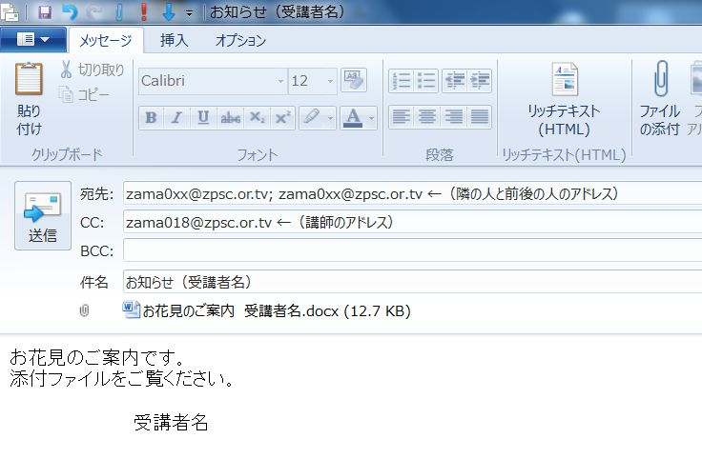 | 123 | アドレス帳を使って宛先を指定しよう | ■「メッセージの作成」画面で、「宛先」をクリックする。 ■アドレス帳から「宛先」に、隣と、前後の席のアドレスを挿入する。 ■講師のアドレスを「CC」に挿入する。 ■件名は、「お知らせ（受講者名）」 ■本文は「お花見のご案内です。」 その下に 添付ファイルをご覧ください。 受講者名
 |  | 123 | メールにファイルを付けて送信する | ■テキストでは、「メッセージ作成」画面で、「挿入」タブ→「含める」 グループの「ファイルの添付」をクリックする。となっている。 ■「メッセージの作成」画面で、「メッセージ」タブ→「挿入」グループ→「ファイルの添付」をクリックする。 ■「ドキュメント」フォルダに保存してある「お知らせ 氏名.docx」を使用する
15:15:00 | 0:10:00 |  | ファイルが添付されているメールを受信する | ■受信したメールをダブルクリックして開く ■添付の枠にある「ファイル名」をダブルクリックする ■ファイルの種類によっては、「開くかどうかを」問うてくる場合がある
 |  |  | 受信したメールに写真を添付して返信する | 写真は、「ピクチャのサンプルピクチャ」フォルダにある 「ペンギンの会話」を使う。 本文は、「参加します。」を書いて、受講生の名前を記入する。

15:25:00 | 0:10:00 | １０分 休憩
15:35:00 | 0:20:00 | 129～131 | STEP5 メールを使う上での注意点 5.1 メールを使う上での注意点 | ◆プロジェクタを使って説明する。 ●宛先を確認●件名はわかりやすく●メッセージはわかりやすく ●著名を付ける●半角カタカナや機種依存文字は使わない ●受信側で使えるメール形式にする●届いたメールを、勝手にほかの人に送らない●迷惑メールは無視する●相手の立場になって表現する(簡単に説明する）
15:55:00 | 0:20:00 |  | 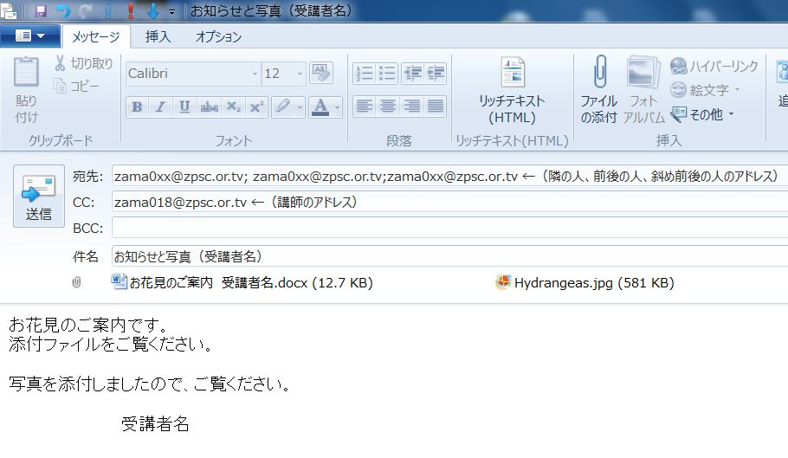 時間がある限りメールの送受信を行う | ■下図を参照
16:15:00 | 0:05:00 | 127 | (STEPUP) メールを削除しよう | ■選択して、削除する方法 ■連続選択して、削除する方法
 |  |  |  | ■削除したメールを取り戻す ■ごみ箱を空にする
 |  | 128 | STEP4 メールソフトを終了する
 |  |  | 4.1 メールソフトを終了する
16:20:00 | 0:10:00 |  | 質問、一言記入、館挨拶

 | ☆メールアドレス表と送信データを配布
 | 講座終了後に回収

 | ☆相談会の説明、チラシ配り

